Plan1
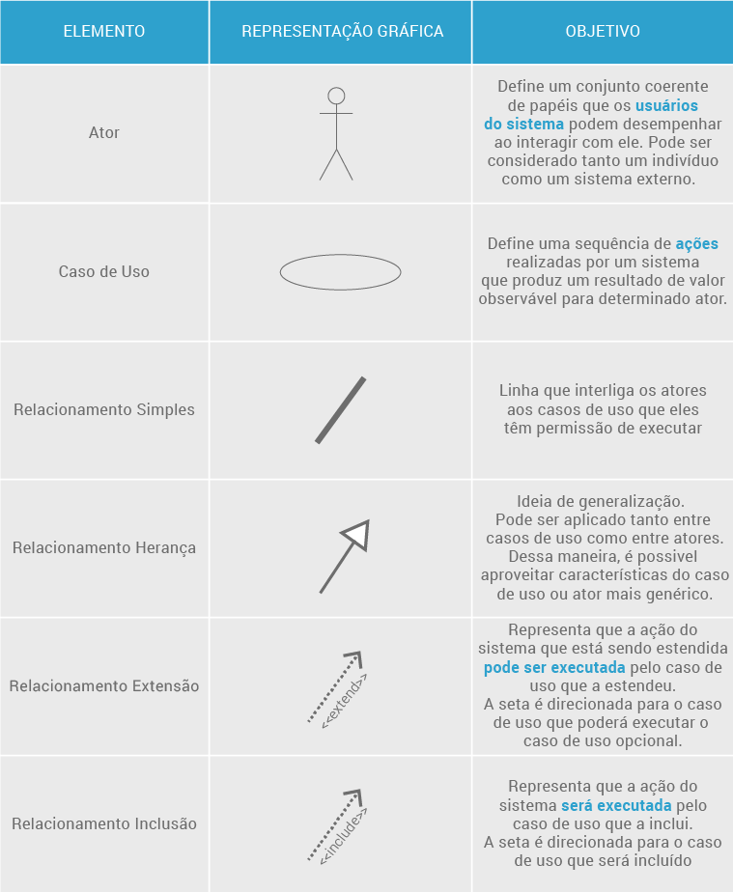
DIAGRAMA DE CASOS DE USO | DIAGRAMA DE CASOS DE USO
O que é o Diagrama de Casos de Uso? | Diagrama de Casos de Uso: é uma representação gráfica da UML (Unified Modeling Language) para representar as funcionalidades de uma sistema. E esse detalhe é muito importante, o Diagrama de Casos de Uso serve somente para apresentar as funcionalidades - ou seja, como o sistema funciona - ele não é usado para especificar a estrutura de um sistema e detalhes mais complexos do sistema. Ele é usado somente para mostrar como os usuários podem usar um sistema e como as operações se inter-relacionam. Para isso ele utiliza ferramentas gráficas para representar: usuários, relacionamentos e ações (chamadas no diagrama como casos de uso).
Que ferramentas um Diagrama de Casos de Uso Utiliza?
- reservada para a questão acima -
- reservada para a questão acima -
- reservada para a questão acima -
Ilustre um Diagrama de Casos de Uso já implementado, usando as ferramentas UML do DCU Perceba no caso ao lado que temos um sistema para Clientes de um banco, onde os clientes podem Sacar e Depositar dinheiro, e Imprimir o Extrato se quiserem. Se o Cliente for um "Cliente Especial" ele herda todas as funcionalidade do Clientes normal além da posibilidade de "Sacar do Cheque Especial", os casos de uso sacar e depositar devem gerar ações obrigatórias (por isso o "include") sobre o caso de uso "Debitar da Conta", enquanto imprimir o recibo é um relacionamento opcional (por isso o "extend").
 | 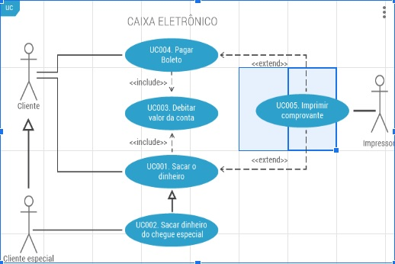
O que é uma Especificação de Casos de Uso? | Especificação de Casos de Uso: é uma documentação detalhada á parte do Diagrama de Casos de Uso, a função desse documento é detalhar a usabilidade de cada caso de uso para trazer uma vista mais ampla do que eles fazem. Esse detalhamento pode ser tanto textual quanto em formato de planilha, para facilitar a busca pelo elemento e seu significado. Geralmente damos nomes e numeramos cada caso de uso, por convenção esses nomes são verbos que arremetem a ação que o caso de uso e as numerações são usadas para facilitar a busca pelos casos de uso dentro da Especificação de Casos de Uso.
Que elementos podemos incluir na nossa Especificação de Casos de Uso? | - Número: Número identificador do Caso de Uso; - Nome: Nome dado ao Caso de Uso no diagrama; - Breve Descrição: Descrição em 1 parágrafo sobre o que o Caso de Uso faz; - Pré-Condições: Define o que deve acontecer ou em que estado o sistema deve se encontrar antes do Caso de Uso entrar em ação; - Fluxo Básico: Também chamado de "Happy Day" (sabe Deus lá por que), deve trazer uma descrição básica do passo a passo do Caso de Uso; - Fluxos Alternativos: Descreve 1 ou mais alternativas que o ator pode ter ao executar o fluxo básico; - Fluxos de Exceção: Descreve 1 ou mais situações diferentes que o ator pode esperar ao executar o fluxo básico ou os fluxos alternativos; - Requisitos Especiais: Alguma informação adicional que deva ser comentada; - Pós-Condições: Descreve oque acontece se o Caso de Uso for executado; - Inclusões: Descreve Casos de Uso que são inclusos (ou seja, executados obrigatóriamente) se o Caso atual; - Extensões: Descreve Casos de Uso que podem ser chamar o Caso de Uso atual; - Relacionamentos: Descreve outros relacionamentos que o Caso de Uso atual pode ter com outros atores ou Casos de Uso por especialização e generalização; OBS: esses elementos devem ser replicados em todos os Casos de Uso
- reservada para a questão acima -

